Sheet1
 |  |  |  |  |  |  |  |  |  |  |  |  |  |  |  | qualitysum | A | B
 | Reach |  | Access-affordability |  |  |  |  | access-underserved |  |  |  | Quality - health and safety |  |  |  |  | 4813997094.7 | 7930689138.7 | quality - effectiveness |  |  |  | quality -necessity |  |  |  |  | optionality |  | environmental use |  |  | end of life recycling
 | A | B |  | 業界平均(高級車ではない) | A | B |  |  | A | B |  | safety |  | A | B |  |  |  |  |  | A | B |  |  | A | B |  |  |  |  | A | B |  | A | B |  |  | A | B |  | A | B
最大走行距離 | 198409 | 192169 | avg cost of company vehicle | 33642 | 42234 | 41621 |  | Addresses SDG | 1 | 1 | SDGs goalの9個目に該当するため算出する |  | Crash/100 million miles | 519 | 519 |  |  |  |  | satisfaction rate | 0.795 | 0.8 |  | necessity (elasticity<1) | 1 | 1 |  | HHI for vehicle manufacturers | 650 | emissions(grams/mile) | 312 | 251.41 | cars recycled in operating marktes | 0.7915 | 0.575 |  | cars recycled in operating markets | 0.7915 | 0.575 | cars recycled in operating markets | 0.7915 | 0.575
年当たりの平均走行距離 | 13476 |  | avg product life | 11.6 | 14.72313743 | 14.260092015 |  | avg travel time with car | 0.42 | 0.42 | この数値の定義がわからない？旅行一回当たり？ |  | Avg miles driven | 13476 | 13476 |  |  |  |  | avg satisfaction rate | 0.79 | 0.79 |  | percent of rural sales | 0.5 | 0.5 | ※仮定 |  |  | avg miles driven | 13476 | 13476 | recyclability | 0.85 | 0.85 |  | recoverability delta | 0.15 | 0.15 | waste from recycliing | 0.0075 | 0.0075
平均的な製品寿命 | 14.72313743 | 14.260092015 | avg annual vehicle price | 2900.1724138 | 2868.5462051 | 2918.7048692 | 車の値段を使用年数で割っている | avg travel time without car | 0.63 | 0.63 | 車を使用したことによる時間節約効果を金銭化 |  | 車1台が走行する間に遭遇する事故総数 | 0.06994044 | 0.06994044 |  |  |  |  | diff. | 0.005 | 0.01 |  | average daily commute | 0.45 | 0.45 |  | Monopoly(HHI>1500) | 0 | grams per ton | 907184 | 907184 | curb weight (pounds) | 4506 | 4071 | 車両重量 | recoverability rate | 0.95 | 0.95 | curb weight (pound) | 4506 | 4071
 |  |  |  |  |  |  |  | 1年あたりの旅行回数?? | 17.5 | 17.5 | ※現論文の値から逆算するとこのくらいだがデータの明記なし。17回は行き過ぎ？ |  |  |  |  |  |  |  |  |  |  |  |  | commute days | 260 | 260 |  |  |  | social cost of carbon | 114 | 114 | value per pound | 0.08 | 0.08 |  | curb weight (pounds) | 4506 | 4071 | cars notrecycled | 0.2085 | 0.425
 |  |  | average miles driven | 13476 | 13476 | 13476 | 平均的な自動車の走行距離 | 1年あたりに節約できる時間数 | 3.675 | 3.675 |  |  | vehicles sold | 5982000 | 8384000 |  |  |  |  | % loss in car value(initial year) | 0.2 | 0.2 |  | WTP for mobility as a service | 6.4 | 6.4 |  | optionality impact | なし | vehicle sold | 5982000 | 8384000 | vehicle sold | 5982000 | 8384000 |  | value per pound | 0.01 | 0.01 | vehicles sold | 5982000 | 8384000
 |  |  | vehicle mileage | 39.4 | 28.9 | 23 | 単位燃料当たりの走行距離 |  |  |  |  |  | % of 5-star safety car | 0.59 | 0.73 |  |  |  |  |  |  |  |  | vehicles sold | 5982000 | 8384000 |  |  |  | emissions impact | 3160614108.5 | 3569474546.2 | recycling impact | 1450766197.2 | 1334532422.4 |  | vehicles sold | 5982000 | 8384000 | cost per pound of waste | 0.02 | 0.02
 |  |  | price of gallon of fuel | 2.64 | 2.64 | 2.64 | 燃料代 | avg global net national income per capita | 8826 | 8826 |  |  | % of reduction in crashes | 0.14 | 0.14 |  |  |  |  | avg cost of company vehicle | 42234 | 41621 |  | necessity impact | 2239660800 | 3138969600 |  |  |  |  |  |  |  |  |  |  | recovered impact | 30402085.751 | 27966304.44 | waste impact | 115602119.19 | 293059565.52
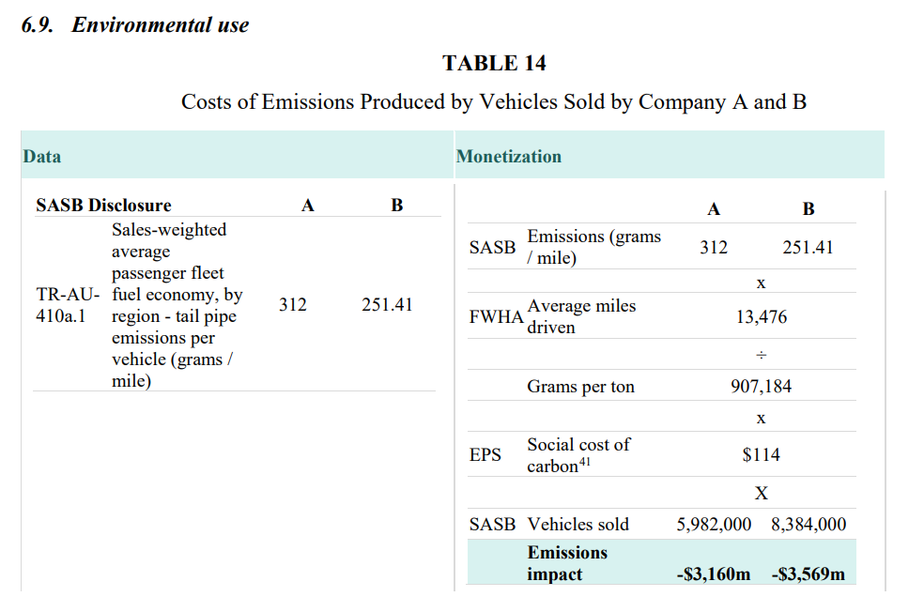
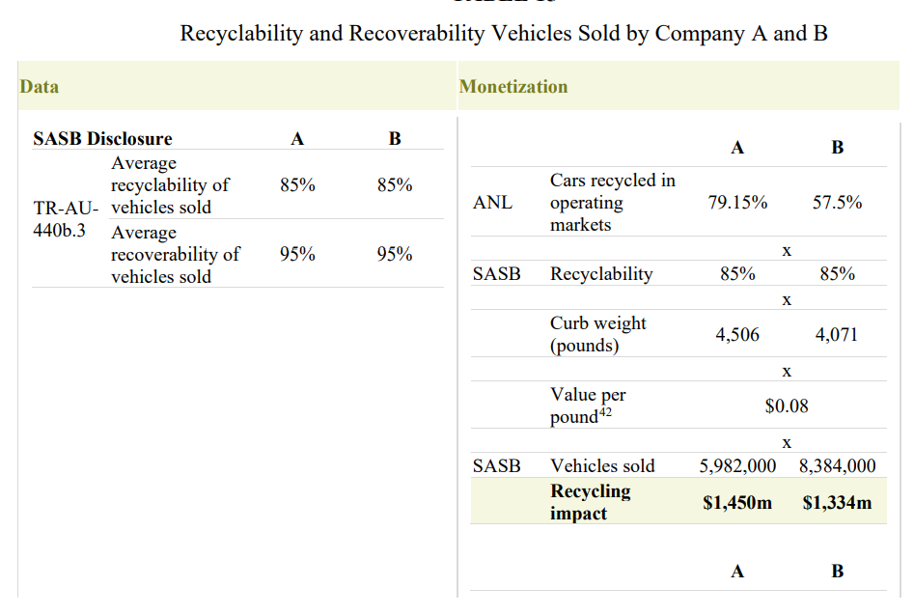
 |  |  | avg fuel cost | 902.96040609 | 1231.0256055 | 1546.8104348 | 燃料代 | annual working hours | 2080 | 2080 |  |  | average cost of crash | 69100 | 69100
 |  |  |  |  |  |  |  | 世界の一人当たりの時給 | 4.2432692308 | 4.2432692308 |  |  | 5 star車の販売により防がれた事故費用 | 34143222120 | 59207975680 |  |  |  |  | vehicle sold | 5982000 | 8384000 |  | ※元論文と数値が微妙に合わない |  |  |  |  |  |  |  |  |  |  |  |  | ※数値が微妙に違う
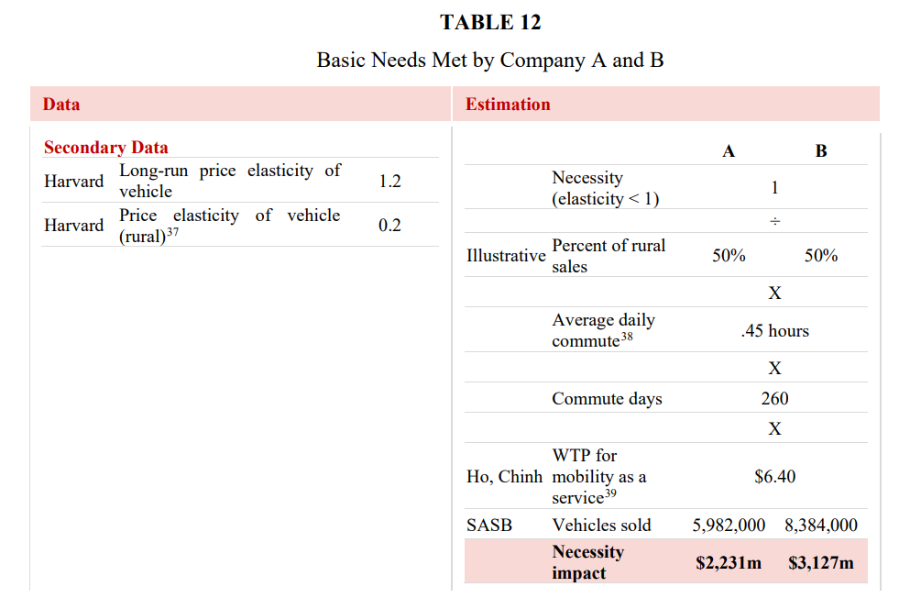
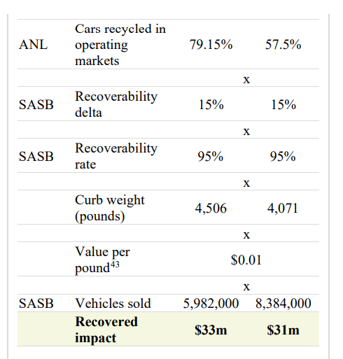
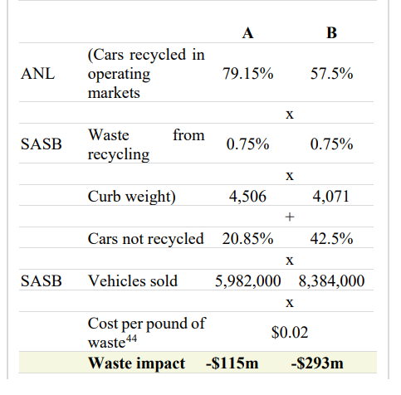
 |  |  | avg maintenance for company vehicle | 792 | 775 | 649 | メンテナンス費
 |  |  | 合計 | 4595.1328199 | 4874.5718106 | 5114.5153039 |  | persent of sales to developing countries | 0.26 | 0.57 |  |  | safety impact | 2387991978.1 | 4141031870.6 |  |  |  |  | satisfaction impact | 252643788 | 697900928
 |  |  |  |  |  |  |  | vehicles sold | 5982000 | 8384000
 |  |  | industrial annual operating cost |  | 4595.1328199 | 4595.1328199 |  | 発展途上国に販売した台数 | 1555320 | 4778880 |  | recall | recalled vehicles | 5940000 | 4230000 |  |  |  |  | ※顧客満足度が平均よりもx%低いと、他の会社に乗り換えられる確率が0.2 * x
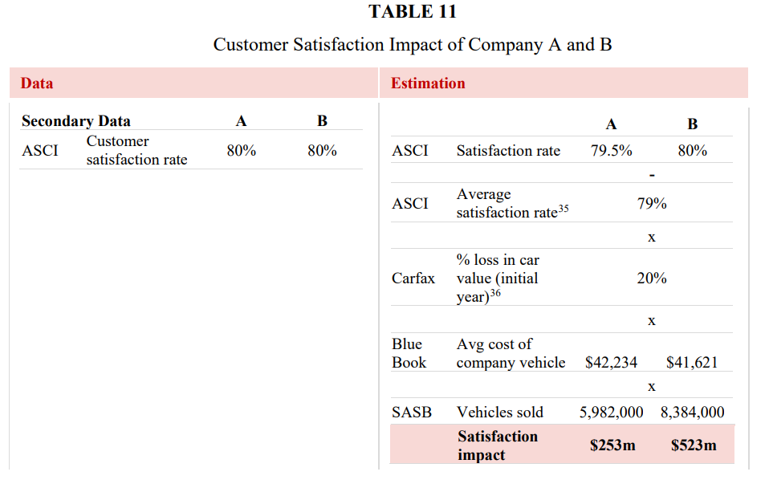
 |  |  | vehicle annual operating cost |  | 4874.5718106 | 5114.5153039 |  |  |  |  |  |  | number of vehicles in US | 272400000 | 272400000
 |  |  | difference |  | -279.43899071 | -519.38248405 |  | avg product life | 14.72 | 14.26 |  |  | #vehicles caused crashes | 44000 | 44000
 |  |  |  |  |  |  |  |  |  |  |  |  | avg cost of crash | 69100 | 69100
 |  |  | vehicle sold |  | 5982000 | 8384000 |  | impact | 357014206.58 | 1062682631.2 | ※現論文だけだとこの数値は算出できない |  | recall impact | 66299471.366 | 47213259.912
 |  |  | impact |  | -1671604042.4 | -4354502746.3
 |  |  |  | よって | 0 | 0 |  | ※時間節約を世界の平均時給で換算。現地の時給を使わないのは、安い時給だとこのインパクトが過少に評価されてしまい、underservedのインパクトの思想に反する |  |  |  |  | ※アメリカのすべての車のうち、リコールされた車の数に相当する事故費用を算出している
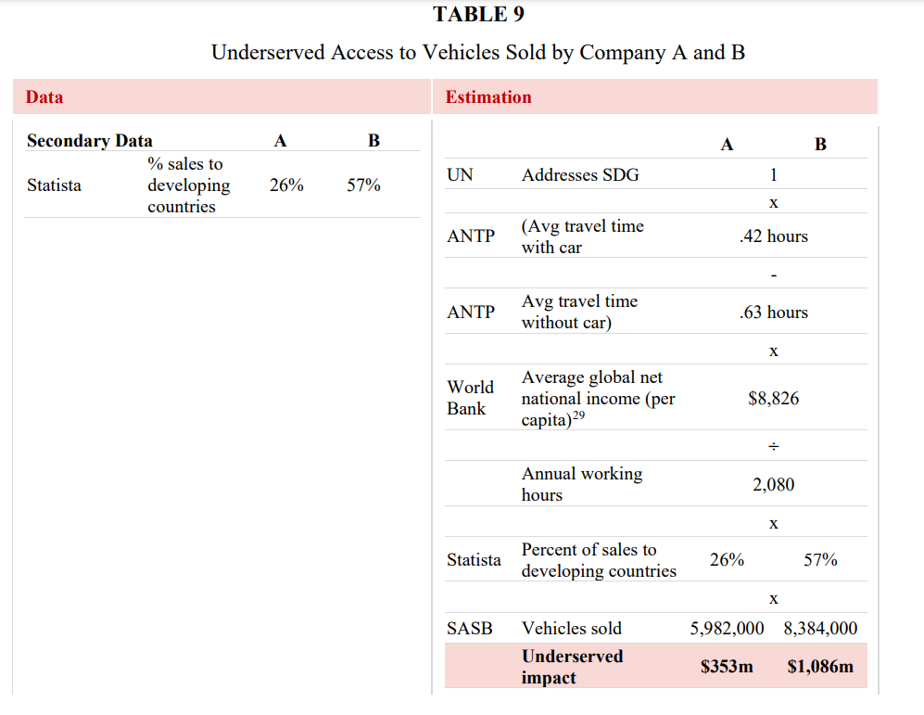
 |  |  | ※車のaffordabilityは車を保有することによるすべてのコストを考慮する必要があり、購入費と燃料費とメンテナンス代
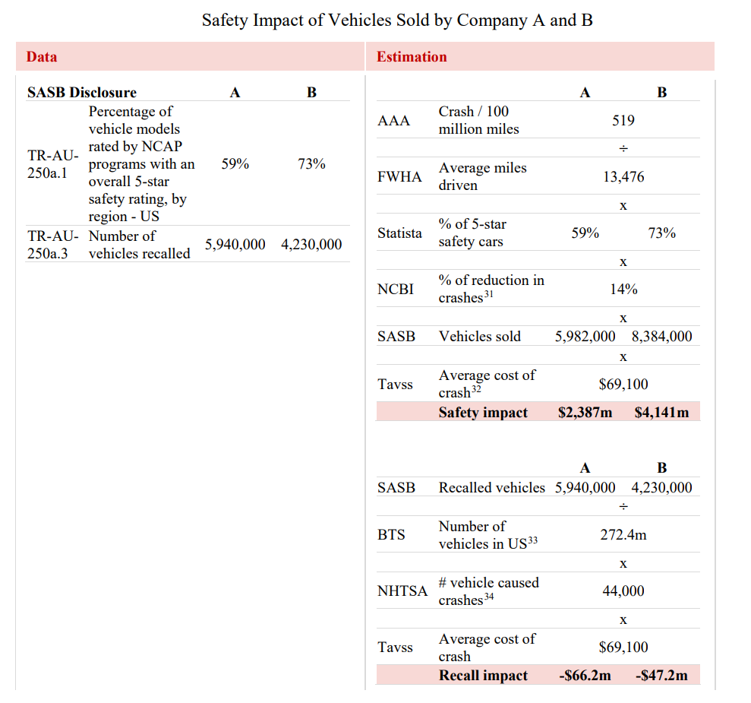
 |  |  | ※日本の場合なら駐車場代も？メンテナンス代に含まれている？
 |  |  | ※高級車や業界標準と比べて高い車を買うことによって負のインパクトは生じないので、affordabilityはmax(0,impact)となる

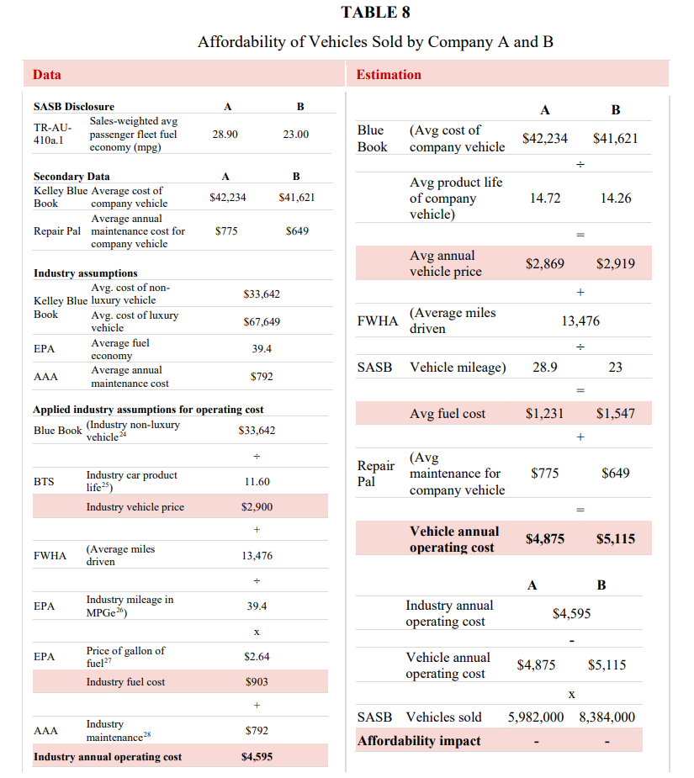
 |  |  |  |  |  |  |  |  |  |  |  |  |  |  |  |  |  |  |  |  |  |  |  |  |  |  |  |  |  |  |  |  |  | recycling sum | A | B
 |  |  |  |  |  |  |  |  |  |  |  |  |  |  |  |  |  |  |  |  |  |  |  |  |  |  |  |  |  |  |  |  |  |  | 1365566163.8 | 1069439161.3

